提出用メニュー
チャレンジカップ杯 |  | チャレンジカップ杯

＊出展者受付番号・・№ |  | ＊出展者受付番号・・№
MENU |  | MENU

 | 料理名 |  | 料理名

＊若松キャベツと抹茶のガトー仕立て ～仄かなお茶の香り～ |  | ＊若松キャベツと抹茶のガトー仕立て ～仄かなお茶の香り～

写真記載 |  | 写真記載
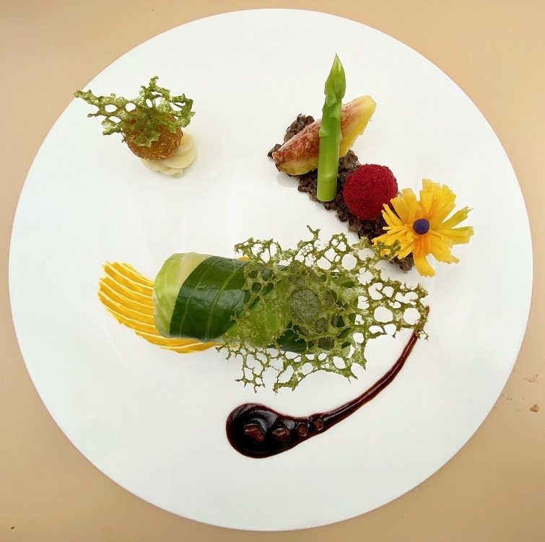
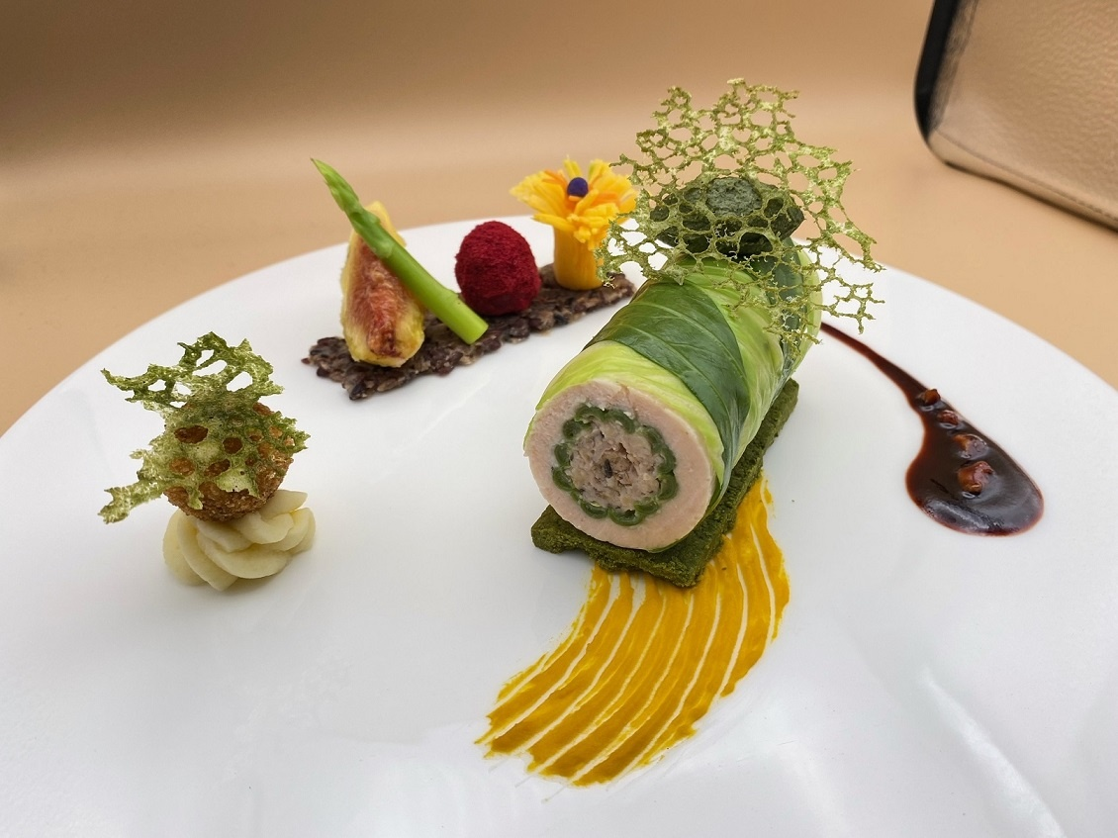

 | ひとます幅74ピクセルに設定で 幅13センチ縦18センチ

